Лист1
Найти взаимную информацию между признаками x1 и x2, если: |  |  |  |  |  |  | Найти первую ГК:

${1. Для начала найдем вероятности x}_{1i} и x_{2i}$.
Pxji = (частота встречаемости xji в xj)/количество чисел в векторе xj
x1 | x2 |  |  |  |  |  | x1 | x2
3 | 1 |  |  |  |  |  | 0 | 3
5 | 1 |  |  |  |  |  | 0 | 1
3 | 1 |  |  |  |  |  | 0 | 1
3 | 1 |  |  |  |  |  | 4 | 0
4 | 0 | x1 | x2 | Px1 | Px2 |  | 6 | 0
5 | 1 | 3 | 1 | 0.364 | 0.455
4 | 0 | 5 | 1 | 0.182 | 0.455 |  | 1. Сначала центрируем данные: вычтим из каждого вектора матожидание элементов
3 | 0 | 3 | 1 | 0.364 | 0.455
$$μ_{1}$$
1 | 0 | 3 | 1 | 0.364 | 0.455
$$μ_{2}$$
1 | 0 | 4 | 0 | 0.182 | 0.545 |  | x1 | x2
2 | 0 | 5 | 1 | 0.182 | 0.455 |  | -2 | 2
 |  | 4 | 0 | 0.182 | 0.545 |  | -2 | 0 |  |  | 2 | 1
 |  | 3 | 0 | 0.364 | 0.545 |  | -2 | 0
 |  | 1 | 0 | 0.182 | 0.545 |  | 2 | -1
 |  | 1 | 0 | 0.182 | 0.545 |  | 4 | -1
 |  | 2 | 0 | 0.091 | 0.545
 |  |  |  | 1.000 | 1.000 |  | 2. Найдем ковариационную матрицу по следующей формуле,где матрица X уже отцентрирована

 |  | 2. Теперь найдем совместные вероятности P(x1i,x2j) = (частота встречаемости строки (x1i,x2j) / 11(кол-во строк))
$$matrix_{cov}=\frac{1}{n−1}X^{T}X$$

 |  | x1i | x2j | P(x1i,x2j) | Кол-во | Вклад в MI |  |  |  |  |  |  | n= | 5
 |  | 1 | 1 | 0.000 | 0 | 0
 |  | 2 | 1 | 0.000 | 0 | 0 | XT | -2 | -2 | -2 | 2 | 4
 |  | 3 | 1 | 0.273 | 3 | 0.1779414089 |  | 2 | 0 | 0 | -1 | -1
 |  | 4 | 1 | 0.000 | 0 | 0
 |  | 5 | 1 | 0.182 | 2 | 0.12451733848
 |  | 1 | 0 | 0.182 | 2 | 0.0957241581 | cov | 8 | -2.5
 |  | 2 | 0 | 0.091 | 1 | 0.023931039525 |  | -2.5 | 1.5
 |  | 3 | 0 | 0.091 | 1 | -0.030801686959
 |  | 4 | 0 | 0.182 | 2 | 0.0957241581 | 3. Находим с.з. для матрицы cov: det(cov - λE) = 0
 |  | 5 | 0 | 0.000 | 0 | 0
 |  |  |  | 1.000 | MI | 0.48703641615
 |  |  |  |  |  |  | 8-λ | -2.5 |  | 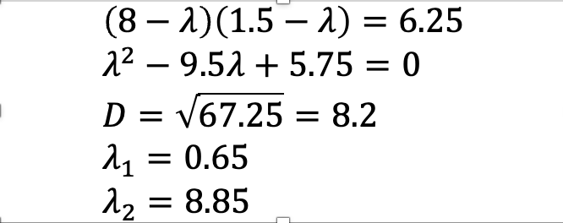
 |  | 3. Найдем взаимную информацию по следующией формуле(можем не учитывать слагаемые, где P(x1i,x2j)=0, они обнулятся) |  |  |  |  | -2.5 | 1.5-λ

$$MI= \sum_{i=1}^{5}{\sum_{j=1}^{2}{P\left(x_{1i},x_{2j}\right)∗\log_{2}{\frac{P\left(x_{1i},x_{2j}\right)}{P\left(x_{1i}\right)P(x_{2j})}}}}$$

 |  |  |  |  |  |  | 3. Для нахождения первой ГК, корректируем ковариационную матрицу на большую λ

$$cov_{upd\left(λ=8.85\right)}∗(\begin{matrix}x1 \\ x2\end{matrix})=0$$
 |  | MI | 0.48703641615 |  |  |  | cov_upd(λ=8.85)
 |  |  |  |  |  |  | -0.85 | -2.5
 |  |  |  |  |  |  | -2.5 | -7.35
 |  | Получили умеренную взаимосвязь между x1 и x2

$$−0.85x_{1}−2.5x_{2}= 0 \\ −2.5x_{1}−7.35x_{2}=0$$
 |  |  |  |  |  |  | 4. Находим с. в. для с.з. λ=8.85 и рассматриваем x1 = 1

$$x_{1}=1 \\ x_{2}=−0.34$$

 |  |  |  |  |  |  |  | То есть первая гк v1: |  | 1
 |  |  |  |  |  |  |  |  |  | -0.34012194669

